表紙
作成日
2005/5/15

ユーザー名 | 株式会社D.I works様
システム名 | D.Iブログ

 |  |  | 詳細設計書

更新履歴

版数・リビジョン | 作成･更新日 | 改版理由・箇所 |  | PL | 担当
Rev 1.00 | 2023-06-24 | 初版作成 |  |  | 岡田

IO関連図
アカウント情報
ID
名前（姓）
名前（名）
カナ（姓）
カナ（名）
メールアドレス
パスワード
性別
郵便番号
住所（都道府県）
住所（市区町村）
住所（番地）
アカウント管理関連図
システム名 | 画面名 | 作成会社 | 担当者
DIブログ | アカウント登録 |  | 岡田
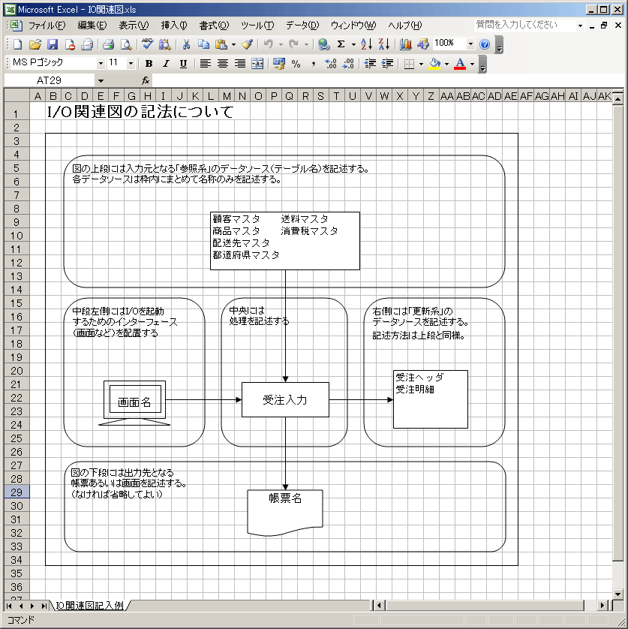

アカウント登録画面

更新・削除・PW変更
アカウント検索
アカウント登録

アカウント検索

備考

項目説明
項目説明書
システム名 |  |  |  | 画面名 |  |  |  |  |  |  |  |  | 作成会社 | 担当者
D.Iブログ |  |  |  | アカウント登録・更新・削除・PW変更・アカウント検索 |  |  |  |  |  |  |  |  |  | 岡田
 |  | 項目名 | I/O | 桁数 | IME | 必須 | 参照 | データ元（テーブル） | データ元項目名（列） |  | 値チェック/初期値 | 備考
 | 名前（姓） |  | I | 100 | On | ○ |  | D.Iブログアカウント |  | 名前（姓） | ひらがな、漢字のみ入力可 | 指定文字以外の入力でエラーメッセージ |  |  | 画面や帳票の項目名
 | 名前（名） |  | I | 100 | On | ○ |  | D.Iブログアカウント |  | 名前（名） | ひらがな、漢字のみ入力可 | 指定文字以外の入力でエラーメッセージ |  |  | 日本語名
 | カナ（姓） |  | O | 100 | On | ○ |  | D.Iブログアカウント |  | カナ（姓） | カタカナのみ入力可 | 指定文字以外の入力でエラーメッセージ
 | カナ（姓） |  | I | 100 | On | ○ |  | D.Iブログアカウント |  | カナ（姓） | カタカナのみ入力可 | 指定文字以外の入力でエラーメッセージ
 | メールアドレス |  | I | 255 | Off | ○ |  | D.Iブログアカウント |  | メールアドレス | 半角英数字のみ入力可 | 指定文字以外の入力でエラーメッセージ
 | パスワード |  | O | 255 | Off | ○ |  | D.Iブログアカウント |  | パスワード
 | 性別 |  | O | 1 |  |  | P | D.Iブログアカウント |  | 性別 | 半角英数字、半角ハイフン、半角記号（ハイフンとアットマーク）のみ入力可能 | 指定文字以外の入力でエラーメッセージ
 | 郵便番号 |  | O | 7 | Off | ○ |  | D.Iブログアカウント |  | 郵便番号 | 半角数字のみ入力可 | 指定文字以外の入力でエラーメッセージ
 | 住所（都道府県） |  | O | 100 |  |  |  | D.Iブログアカウント |  | 住所（都道府県）
 | 住所（市区町村） |  | I | 100 | On | ○ |  | D.Iブログアカウント |  | 住所（市区町村） | ひらがな、漢字、数字、カタカナ、記号（ハイフンとスペース）のみ入力可 | 指定文字以外の入力でエラーメッセージ
 | 住所（番地） |  | I | 255 | On | ○ |  | D.Iブログアカウント |  | 住所（番地）
 | アカウント権限 |  | I | 1 |  |  | P | D.Iブログアカウント |  | アカウント権限
 | 確認する |  | I |  |  | ○ |  |  |  |  | 未入力項目は該当項目の下部に赤字で未入力メッセージを表示 | 指定文字以外の入力でエラーメッセージ

I/O ：Ｉ（入力）、O（出力）、I/O（入出力）
必須：○（必須）、△（条件により）、ブランク（任意）
桁数：最大桁数（Max Length）
IME ：On（全角日本語）、Off（半角英数字）
参照：W（ウィンドウ検索）、P（プルダウン）

更新仕様書
イベント一覧
システム名 |  | 画面名 |  |  |  |  |  |  |  | 作成会社 | 担当者
D.Iブログ |  | アカウント登録・更新・削除・PW変更・アカウント検索 |  |  |  |  |  |  |  |  | 岡田
インターフェース |  |  |  |  | 更新元データ | 更新対象データ |  |  | 備考
パラメータ | I/O | 必須 | 桁数 | データ型 |  | テーブル | 項目（列） | 更新
ID |  |  | 100 | int | （自動採番ロジック） | D.Iブログアカウント | ID
名前（姓） | I | ○ | 100 | varchar | 名前（姓） | D.Iブログアカウント | 名前（姓） | ○
名前（名） | I | ○ | 100 | varchar | 名前（名） | D.Iブログアカウント | 名前（名） | ○
カナ（姓） | I | ○ | 100 | varchar | カナ（姓） | D.Iブログアカウント | カナ（姓） | ○
カナ（姓） | I | ○ | 100 | varchar | カナ（姓） | D.Iブログアカウント | カナ（姓） | ○
メールアドレス | I | ○ | 255 | varchar | メールアドレス | D.Iブログアカウント | メールアドレス | ○
パスワード | I | ○ | 1 | varchar | パスワード | D.Iブログアカウント | パスワード | ○
性別 | I |  | 7 | int | 性別 | D.Iブログアカウント | 性別 | ○
郵便番号 | I |  | 100 | varchar | 郵便番号 | D.Iブログアカウント | 郵便番号 | ○
住所（都道府県） | I | ○ | 255 | varchar | 住所（都道府県） | D.Iブログアカウント | 住所（都道府県） | ○
削除フラグ | I |  | 1 | int | 削除フラグ | D.Iブログアカウント | 削除フラグ | ○
アカウント権限 | I |  | 1 | int | アカウント権限 | D.Iブログアカウント | アカウント権限 | ○
登録日時 | I |  |  | datetime | 登録日時 | D.Iブログアカウント | 登録日時 | ○
更新日時 | I |  |  | datetime | 更新日時 | D.Iブログアカウント | 更新日時 | ○

I/O ：Ｉ（入力）、O（出力）、I/O（入出力）
必須（Insert時）：○（必須）、ブランク（任意）
桁数：最大桁数
更新：○（Insert＆Update）、ブランク（Insertのみ）

